Blad2
Kostprijs berekening 2023
Bron: “Berekeningsblad inschrijfprijs.pdf”
“Berekening ODV overzicht Gemeente Gouda 2025.xlsx”

Loonschalen ODV
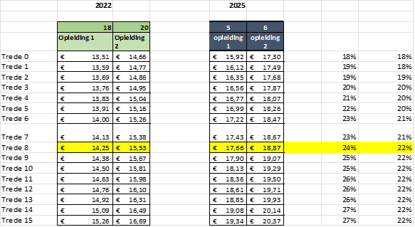

 |  |  | 2025
 | 2023 | Cao 2025 | Index 20%
 | 29.78 | 36.53 | 35.736

Tarief verloop 2023 - 2026

Prognose 2027

